Sheet1
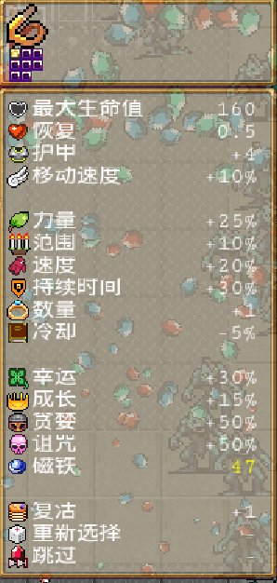

总攻击力 | 10000
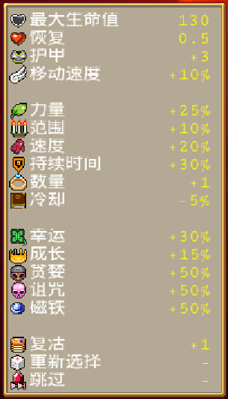

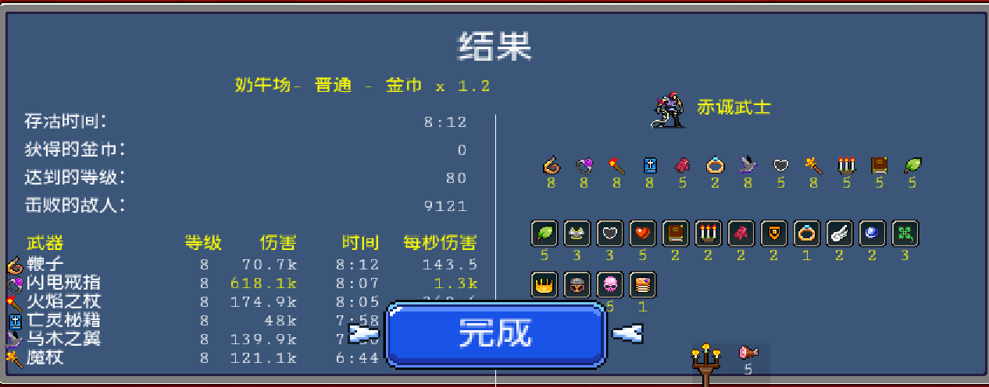

 |  | 1秒 生成 20怪
 |  | 都是8级的技能

